Recursos por Actividad
Matriz de asignación de responsabilidades (RACI)

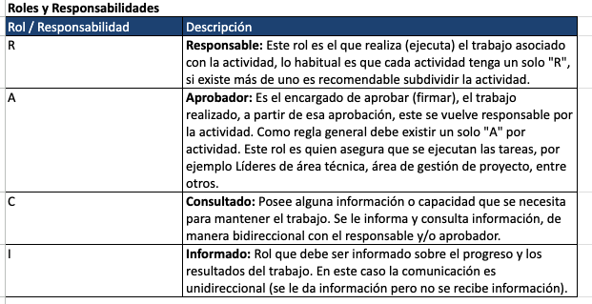
Actividad |  | Roles / Responsabilidades
ID Fase | Fase | Gerente del proyecto | Analista programador | Arquitecto de software | Administrador de base de datos | Desarrollador Frontend | Desarrollador Backend | QA
1.0 | Fase Inicial (4 semanas) | A | R | C | I | I | I | I
1.1 | Alcance | R | C | C | C | C | C | I
1.2 | Acta de Constitución | A | R | C | I | I | I | I
1.3 | EDT | A | R | C | I | I | I | I
1.4 | Matriz Raci | A | R | I | I | I | I | I
1.5 | Carta Gantt | R | C | C | I | I | I | I
1.6 | Matriz de Riesgo | R/A | C | C | C | C | C | I
2.0 | Fase De Análisis y Diseño (2 semanas) | A | C | R | C | R | I | I
2.1 | Documentación requerimientos | A | R | C | C | I | I | I
2.2 | Diseño De Interfaz De Usuario | A | C | C | I | R | I | I
2.3 | Diseño prototipos (mockups) | A | C | C | I | R | I | I
2.4 | Definición De Arquitectura | A | C | R | C | I | I | I
2.5 | Diseño De Diagramas | A | C | R | C | I | I | I
2.6 | Diseñar Modelo Relacional normalizado | A | C | C | R | I | I | I
2.7 | Plan de pruebas inicial | A | C | C | C | C | C | R
2.8 | Plan de costos | R | C | C | C | C | C | C
3.0 | Fase De Desarrollo (8 semanas) | A | C | C | C | R | R | I
3.1 | Implementación ambiente de desarrollo | A | C | C | C | R | R | I
3.2 | Base de datos | A | C | C | R | I | C | I
3.2.1 | Script creación tablas | A | C | C | R | I | C | I
3.2.2 | Levantar base de datos en la nube | A | C | C | R | I | C | I
3.3 | Página Web | A | C | C | C | R | R | I
3.3.1 | BackEnd | A | C | C | C | I | R | I
3.3.1.1 | Desarrollo api CRUD | A | C | C | C | I | R | I
3.3.1.2 | Desarrollo sistema de autenticación | A | C | C | C | I | R | I
3.3.1.3 | Desarrollo sistema generación de informes | A | C | C | C | I | R | I
3.3.2 | FrontEnd | A | C | C | C | R | I | I
3.3.2.1 | Desarrollo página web | A | C | C | C | R | I | I
3.3.2.2 | Desarrollo diseño Responsivo | A | C | C | C | R | I | I
3.3.2.3 | Integración con backend | I | C | A | C | R | I | I
4.0 | Fase De Pruebas y Control De Calidad (4 semana) | I | C | C | C | C | C | R
4.1 | Pruebas Unitarias De Funcionalidades | A | R | C | I | C | C | C
4.2 | Pruebas De Integración | I | C | R | C | C | C | C
4.3 | Pruebas De Usabilidad y Experiencia De Usuario | A | C | C | I | C | I | R
4.4 | Pruebas De Estrés | I | C | C | C | C | C | R
4.5 | Pruebas Funcionales | I | C | C | C | C | C | R
4.6 | Pruebas De Seguridad De Autenticación | I | C | I | C | I | I | R
4.7 | Corrección de errores | A | R | C | C | C | C | C
5.0 | Fase De Implementación y Puesta en marcha (1 semana) | A | R | C | C | C | C | I
5.1 | Integración desarrollo producción | A | R | C | C | C | C | I
5.2 | Carga de datos producción | A | C | C | R | I | I | I
5.3 | Capacitación usuarios finales | A | R | C | C | C | C | I
5.4 | Marcha Blanca | A | R | C | C | C | C | I

Integrantes | Roles
Felipe Ojeda | Gerente Del Proyecto, administrador de base de datos, desarrrollador backend
Sebastián Vargas | Analista programador, desarrollador frontend, arquitecto de software
Matias Leyiton | Analista programador, desarrollador frontend, qa

